昵称指引
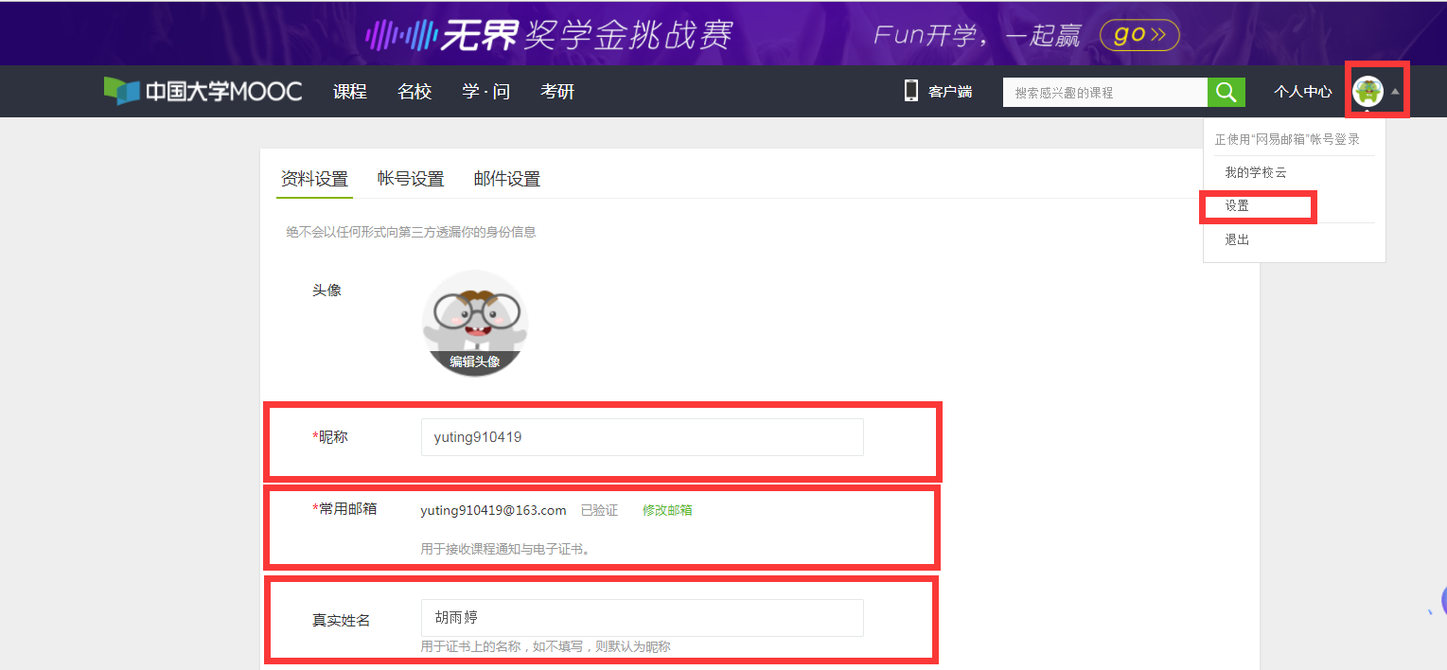
（如图）电脑登录平台—>鼠标移动至自己的头像—>点击下拉列表中的“设置”选项，即可找到自己的“昵称” 或手机登录平台—>选择右下角“我的学习”—>点击自己的头像，即可找到自己的“昵称”“邮箱”

